Total
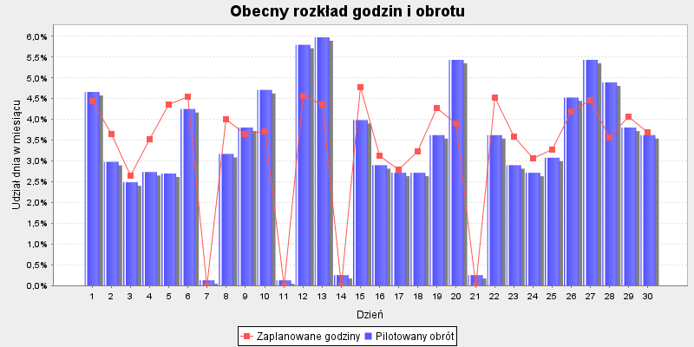
Dzień | Pilotaż obrotu | Udział dnia w TO | Suma godzin | Udział w godzinach | Godziny wg obrotu | Różnica godzin | Godziny wg celu produktywności: 800.0

2020-06-01 | 257,349 zł | 4.66% | 274.1 | 4.45% | 289.5 | -15.4 | 324.1
2020-06-02 | 164,482 zł | 2.98% | 224.7 | 3.65% | 185 | 39.7 | 207.2
2020-06-03 | 137,254 zł | 2.49% | 163.5 | 2.65% | 154.4 | 9.1 | 172.9
2020-06-04 | 150,950 zł | 2.73% | 217.7 | 3.53% | 169.8 | 47.9 | 190.1
2020-06-05 | 149,000 zł | 2.70% | 268.7 | 4.36% | 167.6 | 101.1 | 187.7
2020-06-06 | 234,685 zł | 4.25% | 279.9 | 4.54% | 264 | 15.9 | 295.6
2020-06-07 | 7,000 zł | 0.13% | . | 0.00% | . | . | .
2020-06-08 | 175,000 zł | 3.17% | 246.5 | 4.00% | 196.8 | 49.7 | 220.4
2020-06-09 | 210,000 zł | 3.80% | 225 | 3.65% | 236.2 | -11.2 | 264.5
2020-06-10 | 260,000 zł | 4.71% | 228.4 | 3.71% | 292.4 | -64 | 327.5
2020-06-11 | 7,000 zł | 0.13% | . | 0.00% | . | . | .
2020-06-12 | 320,000 zł | 5.80% | 281.7 | 4.57% | 359.9 | -78.2 | 403
2020-06-13 | 330,000 zł | 5.98% | 269.2 | 4.37% | 371.2 | -102 | 415.6
2020-06-14 | 14,000 zł | 0.25% | . | 0.00% | . | . | .
2020-06-15 | 220,000 zł | 3.98% | 294.2 | 4.77% | 247.5 | 46.7 | 277.1
2020-06-16 | 160,000 zł | 2.90% | 193.1 | 3.13% | 180 | 13.2 | 201.5
2020-06-17 | 150,000 zł | 2.72% | 172 | 2.79% | 168.7 | 3.3 | 188.9
2020-06-18 | 150,000 zł | 2.72% | 198.8 | 3.23% | 168.7 | 30.1 | 188.9
2020-06-19 | 200,000 zł | 3.62% | 263.4 | 4.27% | 225 | 38.4 | 251.9
2020-06-20 | 300,000 zł | 5.43% | 239.8 | 3.89% | 337.4 | -97.6 | 377.9
2020-06-21 | 14,000 zł | 0.25% | . | 0.00% | . | . | .
2020-06-22 | 200,000 zł | 3.62% | 278.3 | 4.52% | 225 | 53.3 | 251.9
2020-06-23 | 160,000 zł | 2.90% | 221.5 | 3.59% | 180 | 41.5 | 201.5
2020-06-24 | 150,000 zł | 2.72% | 189 | 3.07% | 168.7 | 20.3 | 188.9
2020-06-25 | 170,000 zł | 3.08% | 201.8 | 3.27% | 191.2 | 10.6 | 214.1
2020-06-26 | 250,000 zł | 4.53% | 258.5 | 4.19% | 281.2 | -22.7 | 314.9
2020-06-27 | 300,000 zł | 5.43% | 274.9 | 4.46% | 337.4 | -62.5 | 377.9
2020-06-28 | 270,000 zł | 4.89% | 219.5 | 3.56% | 303.7 | -84.2 | 340.1
2020-06-29 | 210,000 zł | 3.80% | 250.6 | 4.07% | 236.2 | 14.4 | 264.5
2020-06-30 | 200,000 zł | 3.62% | 227.9 | 3.70% | 225 | 2.9 | 251.9
Sumy: | 5520720 | 1 | 6163 | 1 | 6162 |  | 6901

BieganieOXELO
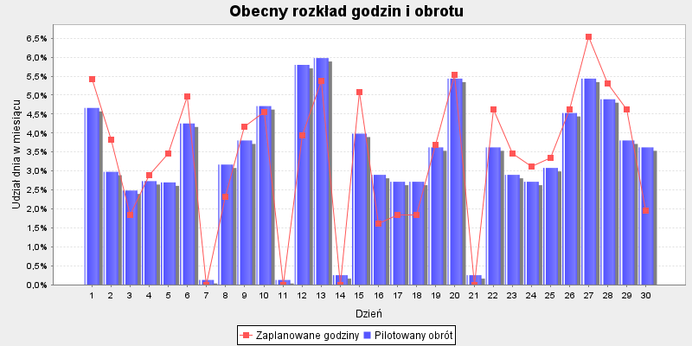
Dzień | Pilotaż obrotu | Udział dnia w TO | Suma godzin | Udział w godzinach | Godziny wg obrotu | Różnica godzin | Godziny wg celu produktywności

2020-06-01 | 41,721 zł | 4.66% | 47 | 5.43% | 40.7 | 6.3 | 31.1
2020-06-02 | 26,665 zł | 2.98% | 33.2 | 3.84% | 26 | 7.2 | 23.5
2020-06-03 | 22,251 zł | 2.49% | 16 | 1.85% | 21.7 | -5.7 | 17
2020-06-04 | 24,471 zł | 2.73% | 25 | 2.89% | 23.8 | 1.2 | 23.6
2020-06-05 | 24,155 zł | 2.70% | 30 | 3.47% | 23.5 | 6.5 | 32.2
2020-06-06 | 38,046 zł | 4.25% | 43 | 4.97% | 37.1 | 5.9 | 37.4
2020-06-07 | 1,135 zł | 0.13% | . | 0.00% | . | . | .
2020-06-08 | 28,370 zł | 3.17% | 20 | 2.31% | 27.6 | -7.6 | 26.2
2020-06-09 | 34,044 zł | 3.80% | 36 | 4.16% | 33.2 | 2.8 | 23.3
2020-06-10 | 42,150 zł | 4.71% | 39.4 | 4.55% | 41.1 | -1.7 | 25.1
2020-06-11 | 1,135 zł | 0.13% | . | 0.00% | . | . | .
2020-06-12 | 51,877 zł | 5.80% | 34 | 3.93% | 50.6 | -16.6 | 30.8
2020-06-13 | 53,498 zł | 5.98% | 46.5 | 5.37% | 52.1 | -5.6 | 35.6
2020-06-14 | 2,270 zł | 0.25% | . | 0.00% | . | . | .
2020-06-15 | 35,666 zł | 3.98% | 44 | 5.08% | 34.8 | 9.2 | 33.4
2020-06-16 | 25,939 zł | 2.90% | 14 | 1.62% | 25.3 | -11.3 | 18.2
2020-06-17 | 24,317 zł | 2.72% | 16 | 1.85% | 23.7 | -7.7 | 16.9
2020-06-18 | 24,317 zł | 2.72% | 16 | 1.85% | 23.7 | -7.7 | 20.8
2020-06-19 | 32,423 zł | 3.62% | 32 | 3.70% | 31.6 | 0.4 | 29.1
2020-06-20 | 48,635 zł | 5.43% | 48 | 5.55% | 47.4 | 0.6 | 30.3
2020-06-21 | 2,270 zł | 0.25% | . | 0.00% | . | . | .
2020-06-22 | 32,423 zł | 3.62% | 40 | 4.62% | 31.6 | 8.4 | 29.2
2020-06-23 | 25,939 zł | 2.90% | 30 | 3.47% | 25.3 | 4.7 | 22.9
2020-06-24 | 24,317 zł | 2.72% | 27 | 3.12% | 23.7 | 3.3 | 18.2
2020-06-25 | 27,560 zł | 3.08% | 29 | 3.35% | 26.9 | 2.1 | 22.4
2020-06-26 | 40,529 zł | 4.53% | 40 | 4.62% | 39.5 | 0.5 | 30.7
2020-06-27 | 48,635 zł | 5.43% | 56.5 | 6.53% | 47.4 | 9.1 | 36.3
2020-06-28 | 43,771 zł | 4.89% | 46 | 5.31% | 42.7 | 3.3 | 28.4
2020-06-29 | 34,044 zł | 3.80% | 40 | 4.62% | 33.2 | 6.8 | 25.6
2020-06-30 | 32,423 zł | 3.62% | 17 | 1.96% | 31.6 | -14.6 | 22.7
Sumy: | 895000 | 1 | 866 | 1 | 866 |  | 691

Turystyka
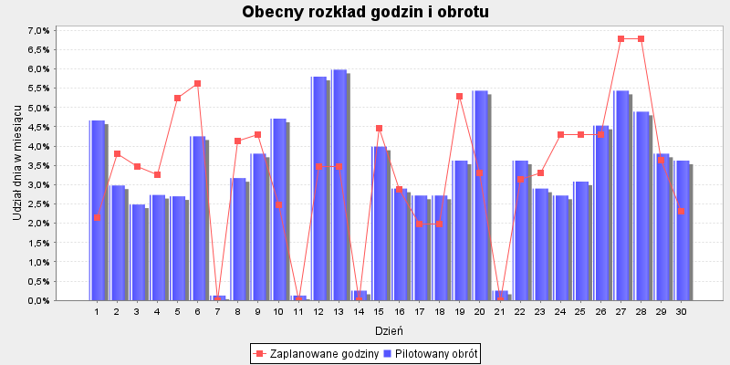
Dzień | Pilotaż obrotu | Udział dnia w TO | Suma godzin | Udział w godzinach | Godziny wg obrotu | Różnica godzin | Godziny wg celu produktywności

2020-06-01 | 64,795 zł | 4.66% | 13 | 2.15% | 28.5 | -15.5 | 48.3
2020-06-02 | 41,413 zł | 2.98% | 23 | 3.80% | 18.2 | 4.8 | 36.5
2020-06-03 | 34,558 zł | 2.49% | 21 | 3.47% | 15.2 | 5.8 | 26.5
2020-06-04 | 38,006 zł | 2.73% | 19.7 | 3.25% | 16.7 | 3 | 36.6
2020-06-05 | 37,515 zł | 2.70% | 31.7 | 5.23% | 16.5 | 15.2 | 49.9
2020-06-06 | 59,089 zł | 4.25% | 34 | 5.61% | 25.9 | 8.1 | 58.1
2020-06-07 | 1,762 zł | 0.13% | . | 0.00% | . | . | .
2020-06-08 | 44,061 zł | 3.17% | 25 | 4.13% | 19.3 | 5.7 | 40.7
2020-06-09 | 52,874 zł | 3.80% | 26 | 4.29% | 23.2 | 2.8 | 36.2
2020-06-10 | 65,462 zł | 4.71% | 15 | 2.48% | 28.7 | -13.7 | 39
2020-06-11 | 1,762 zł | 0.13% | . | 0.00% | . | . | .
2020-06-12 | 80,569 zł | 5.80% | 21 | 3.47% | 35.4 | -14.4 | 47.8
2020-06-13 | 83,087 zł | 5.98% | 21 | 3.47% | 36.5 | -15.5 | 55.3
2020-06-14 | 3,525 zł | 0.25% | . | 0.00% | . | . | .
2020-06-15 | 55,391 zł | 3.98% | 27 | 4.46% | 24.3 | 2.7 | 51.8
2020-06-16 | 40,285 zł | 2.90% | 17.4 | 2.87% | 17.7 | -0.3 | 28.3
2020-06-17 | 37,767 zł | 2.72% | 12 | 1.98% | 16.6 | -4.6 | 26.2
2020-06-18 | 37,767 zł | 2.72% | 12 | 1.98% | 16.6 | -4.6 | 32.3
2020-06-19 | 50,356 zł | 3.62% | 32 | 5.28% | 22.1 | 9.9 | 45.2
2020-06-20 | 75,534 zł | 5.43% | 20 | 3.30% | 33.2 | -13.2 | 47
2020-06-21 | 3,525 zł | 0.25% | . | 0.00% | . | . | .
2020-06-22 | 50,356 zł | 3.62% | 19 | 3.14% | 22.1 | -3.1 | 45.3
2020-06-23 | 40,285 zł | 2.90% | 20 | 3.30% | 17.7 | 2.3 | 35.5
2020-06-24 | 37,767 zł | 2.72% | 26 | 4.29% | 16.6 | 9.4 | 28.3
2020-06-25 | 42,802 zł | 3.08% | 26 | 4.29% | 18.8 | 7.2 | 34.8
2020-06-26 | 62,945 zł | 4.53% | 26 | 4.29% | 27.6 | -1.6 | 47.6
2020-06-27 | 75,534 zł | 5.43% | 41 | 6.77% | 33.2 | 7.8 | 56.4
2020-06-28 | 67,980 zł | 4.89% | 41 | 6.77% | 29.9 | 11.1 | 44.1
2020-06-29 | 52,874 zł | 3.80% | 22 | 3.63% | 23.2 | -1.2 | 39.8
2020-06-30 | 50,356 zł | 3.62% | 14 | 2.31% | 22.1 | -8.1 | 35.3
Sumy: | 1390000 | 1 | 606 | 1 | 606 |  | 1073

Woda

Dzień | Pilotaż obrotu | Udział dnia w TO | Suma godzin | Udział w godzinach | Godziny wg obrotu | Różnica godzin | Godziny wg celu produktywności

2020-06-01 | 38,457 zł | 4.66% | 37 | 4.75% | 36.6 | 0.4 | 28.7
2020-06-02 | 24,580 zł | 2.98% | 23 | 2.95% | 23.4 | -0.4 | 21.6
2020-06-03 | 20,511 zł | 2.49% | 15 | 1.93% | 19.5 | -4.5 | 15.7
2020-06-04 | 22,558 zł | 2.73% | 25 | 3.21% | 21.5 | 3.5 | 21.7
2020-06-05 | 22,266 zł | 2.70% | 30 | 3.85% | 21.2 | 8.8 | 29.6
2020-06-06 | 35,071 zł | 4.25% | 36 | 4.62% | 33.4 | 2.6 | 34.5
2020-06-07 | 1,046 zł | 0.13% | . | 0.00% | . | . | .
2020-06-08 | 26,151 zł | 3.17% | 36 | 4.62% | 24.9 | 11.1 | 24.2
2020-06-09 | 31,382 zł | 3.80% | 26 | 3.34% | 29.9 | -3.9 | 21.5
2020-06-10 | 38,854 zł | 4.71% | 27 | 3.47% | 37 | -10 | 23.1
2020-06-11 | 1,046 zł | 0.13% | . | 0.00% | . | . | .
2020-06-12 | 47,820 zł | 5.80% | 44 | 5.65% | 45.5 | -1.5 | 28.4
2020-06-13 | 49,314 zł | 5.98% | 47 | 6.03% | 46.9 | 0.1 | 32.8
2020-06-14 | 2,092 zł | 0.25% | . | 0.00% | . | . | .
2020-06-15 | 32,876 zł | 3.98% | 40 | 5.13% | 31.3 | 8.7 | 30.8
2020-06-16 | 23,910 zł | 2.90% | 24 | 3.08% | 22.7 | 1.3 | 16.8
2020-06-17 | 22,416 zł | 2.72% | 21 | 2.70% | 21.3 | -0.3 | 15.6
2020-06-18 | 22,416 zł | 2.72% | 24 | 3.08% | 21.3 | 2.7 | 19.2
2020-06-19 | 29,887 zł | 3.62% | 27 | 3.47% | 28.4 | -1.4 | 26.8
2020-06-20 | 44,831 zł | 5.43% | 37 | 4.75% | 42.7 | -5.7 | 27.9
2020-06-21 | 2,092 zł | 0.25% | . | 0.00% | . | . | .
2020-06-22 | 29,887 zł | 3.62% | 34 | 4.36% | 28.4 | 5.6 | 26.9
2020-06-23 | 23,910 zł | 2.90% | 24 | 3.08% | 22.7 | 1.3 | 21.1
2020-06-24 | 22,416 zł | 2.72% | 14 | 1.80% | 21.3 | -7.3 | 16.8
2020-06-25 | 25,404 zł | 3.08% | 24 | 3.08% | 24.2 | -0.2 | 20.7
2020-06-26 | 37,359 zł | 4.53% | 29 | 3.72% | 35.5 | -6.5 | 28.3
2020-06-27 | 44,831 zł | 5.43% | 41 | 5.26% | 42.7 | -1.7 | 33.5
2020-06-28 | 40,348 zł | 4.89% | 30 | 3.85% | 38.4 | -8.4 | 26.2
2020-06-29 | 31,382 zł | 3.80% | 33 | 4.24% | 29.9 | 3.1 | 23.6
2020-06-30 | 29,887 zł | 3.62% | 31 | 3.98% | 28.4 | 2.6 | 20.9
Sumy: | 825000 | 1 | 779 | 1 | 779 |  | 637

Tetris-GryRakiety
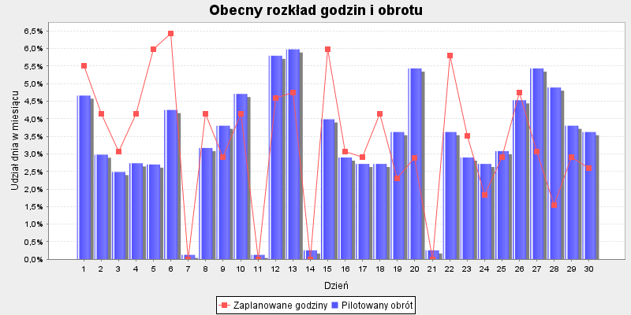
Dzień | Pilotaż obrotu | Udział dnia w TO | Suma godzin | Udział w godzinach | Godziny wg obrotu | Różnica godzin | Godziny wg celu produktywności

2020-06-01 | 27,471 zł | 4.66% | 36 | 5.52% | 30.7 | 5.3 | 20.5
2020-06-02 | 17,558 zł | 2.98% | 27 | 4.14% | 19.6 | 7.4 | 15.5
2020-06-03 | 14,652 zł | 2.49% | 20 | 3.06% | 16.4 | 3.6 | 11.2
2020-06-04 | 16,114 zł | 2.73% | 27 | 4.14% | 18 | 9 | 15.5
2020-06-05 | 15,905 zł | 2.70% | 39 | 5.98% | 17.7 | 21.3 | 21.2
2020-06-06 | 25,052 zł | 4.25% | 41.9 | 6.42% | 28 | 13.9 | 24.6
2020-06-07 | 747 zł | 0.13% | . | 0.00% | . | . | .
2020-06-08 | 18,681 zł | 3.17% | 27 | 4.14% | 20.8 | 6.2 | 17.3
2020-06-09 | 22,417 zł | 3.80% | 19 | 2.91% | 25 | -6 | 15.3
2020-06-10 | 27,754 zł | 4.71% | 27 | 4.14% | 31 | -4 | 16.5
2020-06-11 | 747 zł | 0.13% | . | 0.00% | . | . | .
2020-06-12 | 34,159 zł | 5.80% | 30 | 4.60% | 38.1 | -8.1 | 20.3
2020-06-13 | 35,227 zł | 5.98% | 31 | 4.75% | 39.3 | -8.3 | 23.4
2020-06-14 | 1,494 zł | 0.25% | . | 0.00% | . | . | .
2020-06-15 | 23,485 zł | 3.98% | 39 | 5.98% | 26.2 | 12.8 | 22
2020-06-16 | 17,080 zł | 2.90% | 20 | 3.06% | 19.1 | 0.9 | 12
2020-06-17 | 16,012 zł | 2.72% | 19 | 2.91% | 17.9 | 1.1 | 11.1
2020-06-18 | 16,012 zł | 2.72% | 27 | 4.14% | 17.9 | 9.1 | 13.7
2020-06-19 | 21,350 zł | 3.62% | 15 | 2.30% | 23.8 | -8.8 | 19.2
2020-06-20 | 32,024 zł | 5.43% | 18.9 | 2.90% | 35.7 | -16.8 | 19.9
2020-06-21 | 1,494 zł | 0.25% | . | 0.00% | . | . | .
2020-06-22 | 21,350 zł | 3.62% | 37.9 | 5.81% | 23.8 | 14.1 | 19.2
2020-06-23 | 17,080 zł | 2.90% | 23 | 3.52% | 19.1 | 3.9 | 15.1
2020-06-24 | 16,012 zł | 2.72% | 12 | 1.84% | 17.9 | -5.9 | 12
2020-06-25 | 18,147 zł | 3.08% | 19 | 2.91% | 20.3 | -1.3 | 14.8
2020-06-26 | 26,687 zł | 4.53% | 31 | 4.75% | 29.8 | 1.2 | 20.2
2020-06-27 | 32,024 zł | 5.43% | 20 | 3.06% | 35.7 | -15.7 | 23.9
2020-06-28 | 28,822 zł | 4.89% | 10 | 1.53% | 32.2 | -22.2 | 18.7
2020-06-29 | 22,417 zł | 3.80% | 19 | 2.91% | 25 | -6 | 16.9
2020-06-30 | 21,350 zł | 3.62% | 17 | 2.60% | 23.8 | -6.8 | 15
Sumy: | 589325 | 1 | 653 | 1 | 653 |  | 455

Fitness
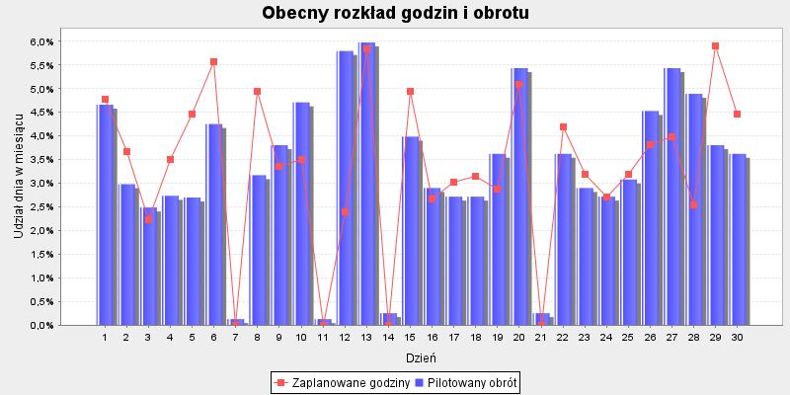
Dzień | Pilotaż obrotu | Udział dnia w TO | Suma godzin | Udział w godzinach | Godziny wg obrotu | Różnica godzin | Godziny wg celu produktywności

2020-06-01 | 28,435 zł | 4.66% | 30 | 4.78% | 29.5 | 0.5 | 21.2
2020-06-02 | 18,174 zł | 2.98% | 23 | 3.66% | 18.8 | 4.2 | 16
2020-06-03 | 15,166 zł | 2.49% | 14 | 2.23% | 15.7 | -1.7 | 11.6
2020-06-04 | 16,679 zł | 2.73% | 22 | 3.51% | 17.3 | 4.7 | 16.1
2020-06-05 | 16,463 zł | 2.70% | 28 | 4.46% | 17.1 | 10.9 | 21.9
2020-06-06 | 25,931 zł | 4.25% | 35 | 5.58% | 26.9 | 8.1 | 25.5
2020-06-07 | 773 zł | 0.13% | . | 0.00% | . | . | .
2020-06-08 | 19,336 zł | 3.17% | 31 | 4.94% | 20 | 11 | 17.9
2020-06-09 | 23,203 zł | 3.80% | 21 | 3.35% | 24.1 | -3.1 | 15.9
2020-06-10 | 28,728 zł | 4.71% | 22 | 3.51% | 29.8 | -7.8 | 17.1
2020-06-11 | 773 zł | 0.13% | . | 0.00% | . | . | .
2020-06-12 | 35,358 zł | 5.80% | 15 | 2.39% | 36.7 | -21.7 | 21
2020-06-13 | 36,463 zł | 5.98% | 36.7 | 5.85% | 37.8 | -1.1 | 24.2
2020-06-14 | 1,547 zł | 0.25% | . | 0.00% | . | . | .
2020-06-15 | 24,308 zł | 3.98% | 31 | 4.94% | 25.2 | 5.8 | 22.7
2020-06-16 | 17,679 zł | 2.90% | 16.7 | 2.66% | 18.3 | -1.6 | 12.4
2020-06-17 | 16,574 zł | 2.72% | 19 | 3.03% | 17.2 | 1.8 | 11.5
2020-06-18 | 16,574 zł | 2.72% | 19.8 | 3.15% | 17.2 | 2.6 | 14.2
2020-06-19 | 22,099 zł | 3.62% | 18 | 2.87% | 22.9 | -4.9 | 19.8
2020-06-20 | 33,148 zł | 5.43% | 32 | 5.10% | 34.4 | -2.4 | 20.6
2020-06-21 | 1,547 zł | 0.25% | . | 0.00% | . | . | .
2020-06-22 | 22,099 zł | 3.62% | 26.4 | 4.20% | 22.9 | 3.4 | 19.9
2020-06-23 | 17,679 zł | 2.90% | 20 | 3.19% | 18.3 | 1.7 | 15.6
2020-06-24 | 16,574 zł | 2.72% | 17 | 2.71% | 17.2 | -0.2 | 12.4
2020-06-25 | 18,784 zł | 3.08% | 20 | 3.19% | 19.5 | 0.5 | 15.3
2020-06-26 | 27,623 zł | 4.53% | 24 | 3.82% | 28.6 | -4.6 | 20.9
2020-06-27 | 33,148 zł | 5.43% | 25 | 3.98% | 34.4 | -9.4 | 24.8
2020-06-28 | 29,833 zł | 4.89% | 16 | 2.55% | 30.9 | -14.9 | 19.4
2020-06-29 | 23,203 zł | 3.80% | 37 | 5.90% | 24.1 | 12.9 | 17.5
2020-06-30 | 22,099 zł | 3.62% | 28 | 4.46% | 22.9 | 5.1 | 15.5
Sumy: | 610000 | 1 | 628 | 1 | 628 |  | 471

Rowery
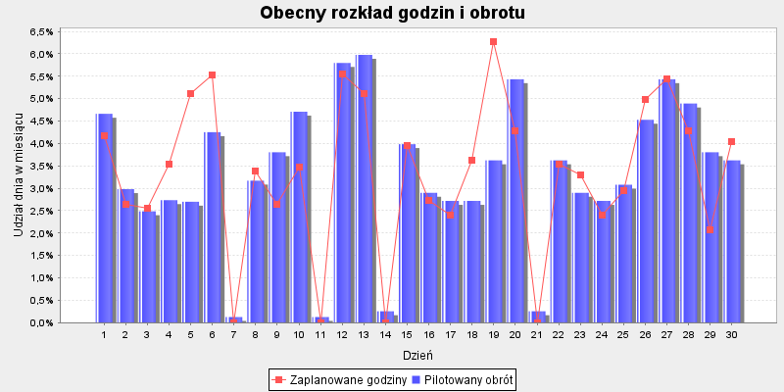
Dzień | Pilotaż obrotu | Udział dnia w TO | Suma godzin | Udział w godzinach | Godziny wg obrotu | Różnica godzin | Godziny wg celu produktywności

2020-06-01 | 59,434 zł | 4.66% | 50.6 | 4.18% | 56.9 | -6.3 | 44.3
2020-06-02 | 37,987 zł | 2.98% | 32 | 2.64% | 36.4 | -4.4 | 33.5
2020-06-03 | 31,699 zł | 2.49% | 31 | 2.56% | 30.4 | 0.6 | 24.3
2020-06-04 | 34,862 zł | 2.73% | 43 | 3.55% | 33.4 | 9.6 | 33.6
2020-06-05 | 34,411 zł | 2.70% | 62 | 5.12% | 33 | 29 | 45.8
2020-06-06 | 54,200 zł | 4.25% | 67 | 5.53% | 51.9 | 15.1 | 53.3
2020-06-07 | 1,617 zł | 0.13% | . | 0.00% | . | . | .
2020-06-08 | 40,416 zł | 3.17% | 41 | 3.38% | 38.7 | 2.3 | 37.4
2020-06-09 | 48,499 zł | 3.80% | 32 | 2.64% | 46.4 | -14.4 | 33.2
2020-06-10 | 60,047 zł | 4.71% | 42 | 3.47% | 57.5 | -15.5 | 35.8
2020-06-11 | 1,617 zł | 0.13% | . | 0.00% | . | . | .
2020-06-12 | 73,903 zł | 5.80% | 67.2 | 5.55% | 70.8 | -3.6 | 43.8
2020-06-13 | 76,213 zł | 5.98% | 62 | 5.12% | 73 | -11 | 50.7
2020-06-14 | 3,233 zł | 0.25% | . | 0.00% | . | . | .
2020-06-15 | 50,809 zł | 3.98% | 48 | 3.96% | 48.7 | -0.7 | 47.5
2020-06-16 | 36,952 zł | 2.90% | 33 | 2.72% | 35.4 | -2.4 | 26
2020-06-17 | 34,642 zł | 2.72% | 29 | 2.39% | 33.2 | -4.2 | 24.1
2020-06-18 | 34,642 zł | 2.72% | 44 | 3.63% | 33.2 | 10.8 | 29.6
2020-06-19 | 46,190 zł | 3.62% | 75.9 | 6.26% | 44.2 | 31.7 | 41.5
2020-06-20 | 69,284 zł | 5.43% | 52 | 4.29% | 66.4 | -14.4 | 43.1
2020-06-21 | 3,233 zł | 0.25% | . | 0.00% | . | . | .
2020-06-22 | 46,190 zł | 3.62% | 43 | 3.55% | 44.2 | -1.2 | 41.6
2020-06-23 | 36,952 zł | 2.90% | 40 | 3.30% | 35.4 | 4.6 | 32.6
2020-06-24 | 34,642 zł | 2.72% | 29 | 2.39% | 33.2 | -4.2 | 25.9
2020-06-25 | 39,261 zł | 3.08% | 35.8 | 2.95% | 37.6 | -1.8 | 31.9
2020-06-26 | 57,737 zł | 4.53% | 60.5 | 4.99% | 55.3 | 5.2 | 43.7
2020-06-27 | 69,284 zł | 5.43% | 66 | 5.45% | 66.4 | -0.4 | 51.8
2020-06-28 | 62,356 zł | 4.89% | 52 | 4.29% | 59.7 | -7.7 | 40.5
2020-06-29 | 48,499 zł | 3.80% | 25 | 2.06% | 46.4 | -21.4 | 36.5
2020-06-30 | 46,190 zł | 3.62% | 48.9 | 4.03% | 44.2 | 4.7 | 32.4
Sumy: | 1275000 | 1 | 1212 | 1 | 1212 |  | 984

